상품제안서
천연 소가죽 캐리어 네임택 | 상품코드: S46042

 |  |  |  |  |  |  | 02-713-8555 | www.synergygift.co.kr
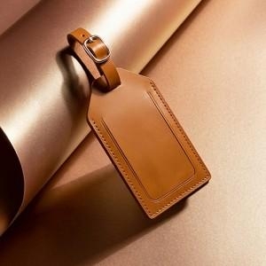 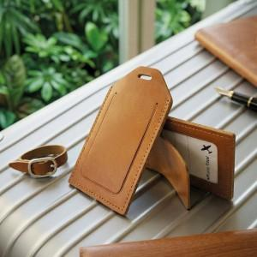 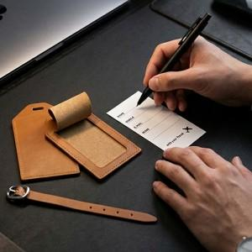

【상세/제작정보】 | 품격있는 여행을 완성하는 천연가죽 네임택

【인쇄/포장옵션】 | 불박 / 포장지포장

【공급단가】 | 수량 | 50~ | 100~ | 300~ | 1,000~ | 5,000~
*VAT별도 | 단가 | 6,300원 | 6,050원 | 5,800원 | 5,550원 | 5,350원

【상품 URL】 | https://www.synergygift.co.kr:443/src/goods_detail.php?gdno=46042

